DASHBOARD_DIAGNÓSTICO_GD
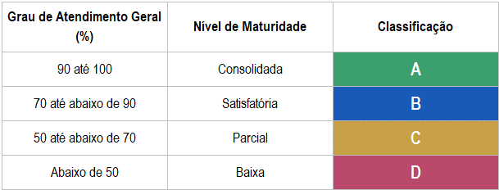

NÍVEL GERAL DE MATURIDADE
 | D
Gestão de Desempenho | 49%
NÍVEL DE MATURIDADE | ITENS
 | D
Avaliação Competências | 40%
NIVÉL DE MATURIDADE | SUB ITENS
 | C | D
Definição do Modelo de Competências | 67%
Desdobramento das Competências |  | 33%
Entendimento/Prática das Competências |  | 33%

RECOMENDADO | OPCIONAL | AVALIAR MATURIDADE

Classificação | Modelo | Periodicidade | Contratação de Desempenho | One:One (quizenal ou mensal) | Apuração de Metas | Pré Work | Autoavaliação | Avaliação do Líder | Avaliação do Gestor | Avaliação de Pares | Avaliação de Liderados | Avaliação de Cliente Interno | Avaliação de Potencial | Comitê de Gente | Análise de Pipeline + Tomada de Decisão | Devolutiva de Carreira | People Analytics | Devolutiva de Desenvolvimento (Feedback Formal) | PDI | Pesquisa de Satosfação dos Usuários
C / D |  | Semestral ou Anual | 3 | 3 | 3 | 2 | 3 | 1 | 3 | 1 | 1 | 1 | 2 | 2 | 3 | 3 | 2 | 3 | 2 | 2
B / C |  | Trimenstral ou Semestral | 3 | 3 | 3 | 3 | 3 | 3 | 3 | 1 | 1 | 1 | 2 | 2 | 3 | 3 | 2 | 3 | 2 | 2
A |  | Trimenstral ou Semestral | 3 | 3 | 3 | 3 | 3 | 3 | 3 | 3 | 3 | 2 | 2 | 3 | 3 | 3 | 2 | 3 | 2 | 2

